git操作
跟git相关联操作，方式一
1.登录github创建一个新的仓库

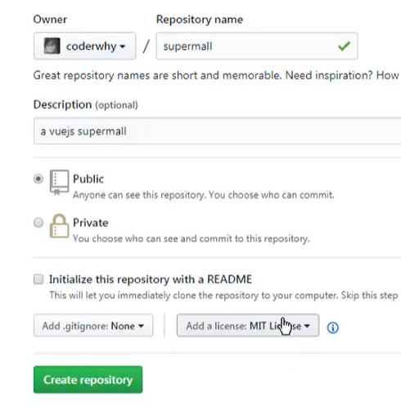

2.把本地的文件夹关联到github上

在本地命令栏输入git clone url地址

成功后如下图所示
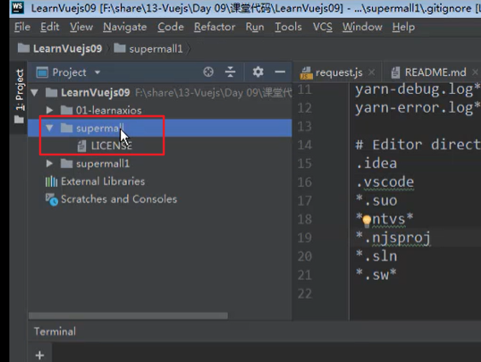

3.如果想要把本地的代码放到仓库里，可以把本地代码拷贝到已关联git的文件夹下面
.git文件夹和node_modules不需要拷贝进去
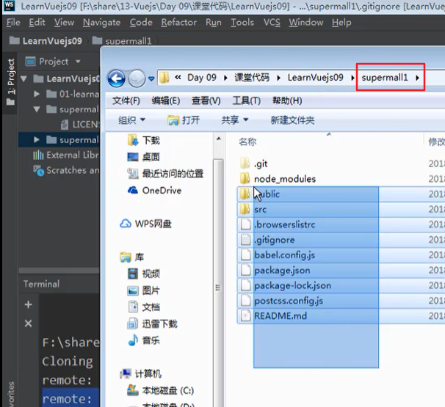
 | 把代码拷贝到supermall文件夹里面
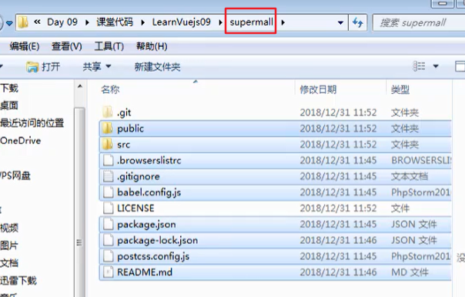

红色的字体代表是新建的文件，可以用git status命令来查看

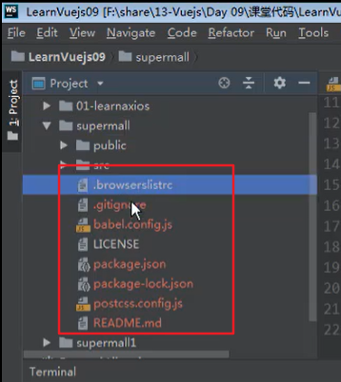

执行命令git add . 把所有新建的文件加入到存储区

然后提交到本地的缓存上。 Git commit -m 'xxxx'

最后使用git push命令提交到github上

方式二
以本地的code目录为主，直接把代码push到远程仓库

github上需要先建一个远程仓库才行，黑色的那一部分就是把代码关联到远程仓库的地址

